01
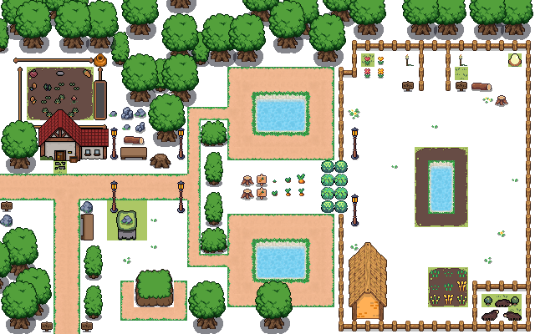
 |  |  |  |  |  | 宝箱

 |  |  | 莱
 |  |  |  |  | 塔

 |  |  |  |  |  |  | 莱

 | 莱

 |  |  |  | 塔
 |  |  |  |  |  | 莱

 |  | 莱

莱

 | 史莱姆6
 | 塔2

02
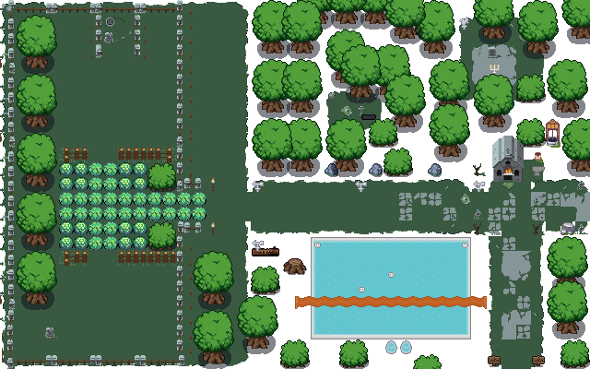
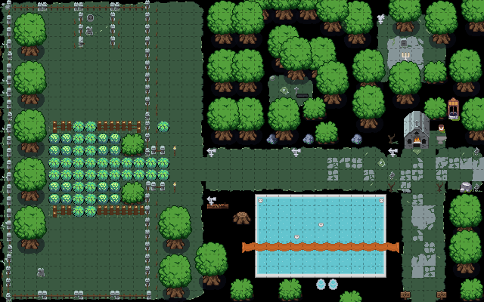
 | 宝箱

莱
 |  | 法

 |  |  |  | 塔

 | 莱 |  |  |  |  | 法 | 莱

 |  |  |  | 塔

 |  |  |  |  |  |  |  | 莱
 | 莱

 |  |  | 史莱姆5
 |  |  | 塔2
 |  |  | 幽灵法师2 |  | ：小幽灵

03
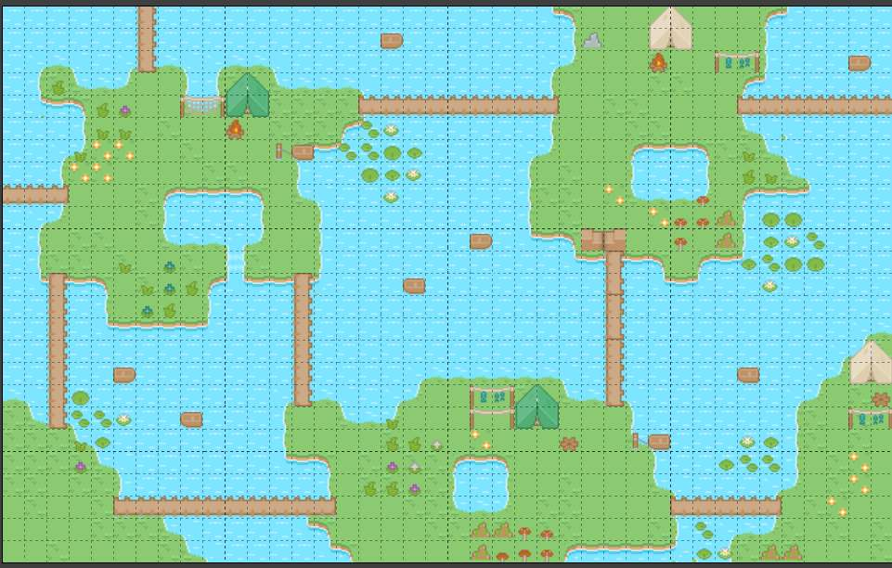

 |  |  |  |  |  |  |  |  |  |  |  |  |  | 莱

 |  |  |  | 宝箱

 |  |  |  |  |  |  |  |  |  | 塔 |  |  | 塔
 |  |  |  |  |  |  |  |  |  |  |  | 法
 |  |  | 塔
 |  |  |  |  | 莱

 |  |  |  |  |  |  |  |  |  |  | 塔

 |  |  |  |  |  |  |  | 塔
 | 塔

 |  |  |  |  |  |  | 莱
 |  |  |  |  |  |  |  |  |  |  |  |  |  |  | 莱
 |  |  |  |  |  |  |  |  |  |  |  | 莱
法 |  |  |  |  |  |  |  |  | 法

 |  | 史莱姆1*1 |  |  |  | 5
 |  | 法师2*2 |  |  |  | 4
 |  | 塔3*3 | 2*2 |  |  | 6

 |  | 两个宝箱，一真一假 |  |  |  |  |  | 开到假宝箱直接扣血

 |  | 每一关进去满血
 |  | 变身保留到下一关

 |  | 水附魔 每秒减攻速移速，持续3s

04
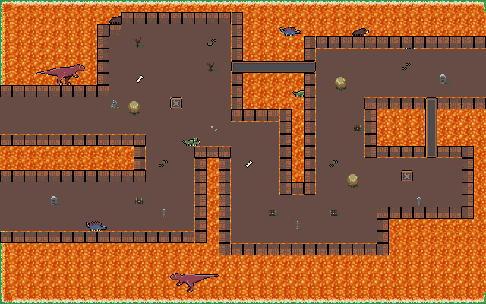

 |  |  | 宝箱
 |  |  |  |  | 法
 |  |  |  |  |  |  |  |  | 莱

 |  |  |  |  |  |  | 塔
 | 莱
 |  |  |  |  |  |  |  |  |  | 塔
 |  |  |  |  |  |  |  | 法
 |  |  |  | 塔

 |  |  |  |  |  |  |  | 莱
莱 |  | 法
 |  |  |  |  |  |  | 法 |  |  | 塔



 |  |  |  |  | 火法师 | 4
 |  |  |  |  | 火史莱姆 | 4
 |  |  |  |  | 火山塔 | 6

 |  |  |  |  | 有火附魔，每秒掉血减攻速，持续3s

